关系图
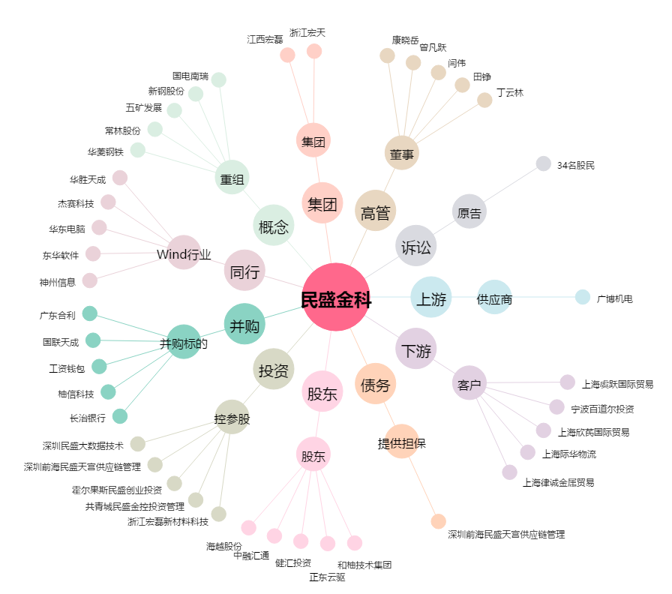
民盛金科[002647.SZ] - 关系概览图

